상품제안서
제이드큐브 여행용세트 통합V형 | 상품코드: F30451

 |  |  |  |  |  |  | 02-412-0044 | www.easy1.co.kr
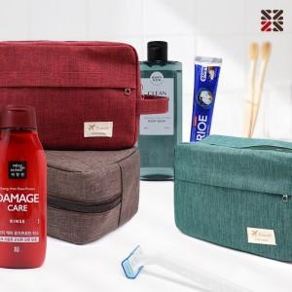

【상세/제작정보】 | <p>●입수량 V1-15개,V2-14개,V3-13개</p><p><span style="background-color: rgb(119, 119, 119);"></span>●배송비 박스당 5000원(vat별도)<span style="background-color: rgb(119, 119, 119);">​</span><span style="background-color: rgb(119, 119, 119);">​</span></p>

【인쇄/포장옵션】 | 실크 / 종이케이스

【공급단가】 | 수량 | 100~ | 300~ | 500~ | 1,000~ | 3,000~
*VAT별도 | VIP1 | 11,120원 | 10,940원 | 10,680원 | 10,410원 | 10,230원
 | VIP2 | 13,370원 | 13,160원 | 12,840원 | 12,510원 | 12,300원
 | VIP3 | 13,750원 | 13,530원 | 13,200원 | 12,870원 | 12,650원

【상품 URL】 | http://www.easy1.co.kr/src/goods_detail.php?gdno=30451

